Oppskrift
Lun Laks med krydret lun couscous, ruccola og villsoppLun Laks med krydret lun couscous, ruccola og villsopp
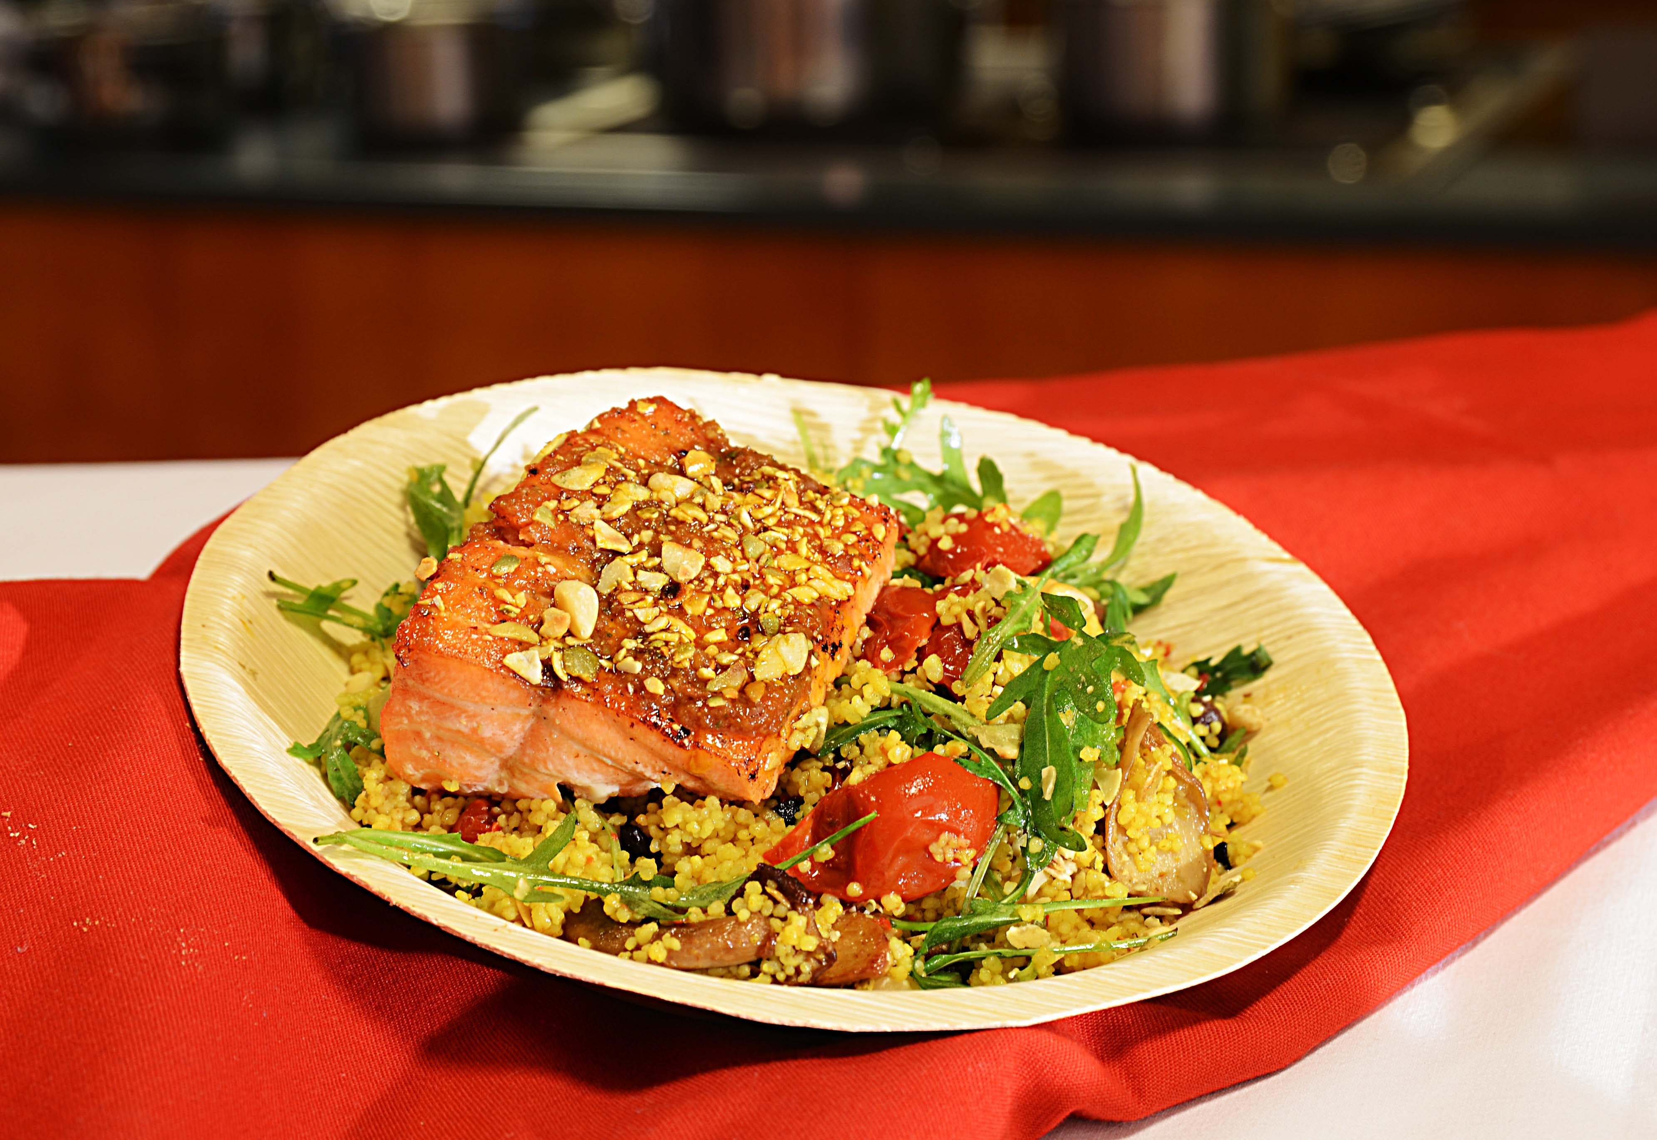

Tilbered Couscous med krydder fra Tipiak: Tilsett 1 del vann til en del Couscous med Krydder, dekk den gjerne med lokk så er den ferdig på 5 min. Stek laksen med salt og pepper i wokolje. Bland deretter semitørket cherrytomat, grillet paprika, grillet hvitløk, villsopp, ruccola og agurk i den lune couscousen. Legg opp den grillede/stekte laksen, topp med ristede gresskarkjerner - dekorer med friske urter og hell over rikelig med Gaea Kritza EV olivenolje. Ristede gresskarkjerner: Riste Villa Verde gresskarkjerner i panne uten fett - kjør dem 10 sekunder i foodprosessor. Oppbevares tørt. Tilbered Couscous med krydder fra Tipiak: Tilsett 1 del vann til en del Couscous med Krydder, dekk den gjerne med lokk så er den ferdig på 5 min. Stek laksen med salt og pepper i wokolje. Bland deretter semitørket cherrytomat, grillet paprika, grillet hvitløk, villsopp, ruccola og agurk i den lune couscousen. Legg opp den grillede/stekte laksen, topp med ristede gresskarkjerner - dekorer med friske urter og hell over rikelig med Gaea Kritza EV olivenolje. Ristede gresskarkjerner: Riste Villa Verde gresskarkjerner i panne uten fett - kjør dem 10 sekunder i foodprosessor. Oppbevares tørt.
Number of servingsNumber of servings | 1
EPDEPD | ProductProduct | Per servingPer serving |  | TotalTotal |  | QtyPerPackQtyPerPack | PackSizePackSize | PackUnitPackUnit | PackagingPackaging | ItemsItems
26946102694610 | Couscous med Krydder *(Gluten,Hvete gluten,Selleri,kan inneholde spor av Egg,Melk,Nøtter,Kasjunøtter)Couscous med Krydder *(Gluten,Hvete gluten,Selleri,kan inneholde spor av Egg,Melk,Nøtter,Kasjunøtter) | 0.08 | kgkg | 0 | kgkg | 1 | 4.5 | kgkg | 1x4.5kg1x4.5kg | 0
590836590836 | Olivenolje Olivenolje | 0.01 | ll | 0 | ll | 4 | 5 | ll | 4x5l4x5l | 0
25571222557122 | Paprika Rød Grillet Paprika Rød Grillet | 0.03 | kgkg | 0 | kgkg | 6 | 1 | kgkg | 6x1kg6x1kg | 0
22865732286573 | Semi-dried Cherrytomater Semi-dried Cherrytomater | 0.03 | kgkg | 0 | kgkg | 2 | 1.97 | kgkg | 2x1.97kg2x1.97kg | 0
27257452725745 | Villsoppblanding Villsoppblanding | 0.03 | kgkg | 0 | kgkg | 6 | 1 | kgkg | 6x1kg6x1kg | 0
 | Olivenolje ExV Kritsa 6x1500 ml Gaea Olivenolje ExV Kritsa 6x1500 ml Gaea | 10 | mlml | 0 | mlml |  |  |  |  | 0
 | Laks filet av god kvalitet Laks filet av god kvalitet | 120 | gg | 0 | gg |  |  |  |  | 0
 | Paradiso Grillet hvitløk 4x1,9kg Paradiso Grillet hvitløk 4x1,9kg | 0.03 | kgkg | 0 | kgkg |  |  |  |  | 0
 | Agurk Agurk | 30 | gg | 0 | gg |  |  |  |  | 0
 | Ruccola Ruccola | 15 | gg | 0 | gg |  |  |  |  | 0
23706172370617 | Gresskarkjerner Ristede *(kan inneholde spor av Nøtter,Hasselnøtter,Kasjunøtter,Mandler,Paranøtter,Peanøtter,Valnøtter)Gresskarkjerner Ristede *(kan inneholde spor av Nøtter,Hasselnøtter,Kasjunøtter,Mandler,Paranøtter,Peanøtter,Valnøtter) | 0.015 | kgkg | 0 | kgkg | 4 | 1 | kgkg | 4x1kg4x1kg | 0

 | * Allergens* Allergens

